خطة تسليمات حسابات مرسال
 | الموديول | التفاصيل | الحالة | التقدير بالساعات | تاريخ التسليم | تاريخ الانتهاء
1 | الحركات | حركة المقبوضات | ينتظر التقييم
 |  | حركة المدفوعات | ينتظر التقييم
 |  | حركة البنوك | ينتظر التقييم
2 | المشتريات | فاتورة المشتريات | ينتظر التقييم
 |  | مرتد المشتريات | ينتظر التقييم
3 | الشجرة المحاسبية | الشجرة المحاسبية | ينتظر التقييم
4 | اليومية | قيود اليومية | ينتظر التقييم
 |  | الترحيل التلقائى لقيود اليومية | ينتظر التقييم
 |  | امكانية عكس القيد المحاسبى لمرة واحدة مع ربط القيد بالقيد المعكوس | ينتظر التقييم
 |  | شيكات تحت التحصيل | ينتظر التقييم
 |  | ترحيل قيود المقبوضات | ينتظر التقييم
 |  | ترحيل قيود المدفوعات | ينتظر التقييم
 |  | ترحيل قيود حركات البنوك | ينتظر التقييم
 |  | ترحيل قيود فاتورة المشتريات | ينتظر التقييم
 |  | ترحيل قيود مرتد المشتريات | ينتظر التقييم
 |  | ترحيل قيود الاهلاكات للاصول الثابتة | تحت التطوير |  | 26-8-2019
5 | الاعدادات | إعدادات ضريبة القيمة المضافة | ينتظر التقييم
 |  | إعدادات نظام الموردين | ينتظر التقييم
 |  | إعدادات الحركة المالية | ينتظر التقييم
 |  | إعدادات ترحيل القيود | ينتظر التقييم
 |  | إعدادات عامة | ينتظر التقييم
 |  | اعدادات عملة النظام | ينتظر التقييم
6 | التقارير | كشف الحساب | ينتظر التقييم
 |  | كشف حساب الخزنة | ينتظر التقييم
 |  | كشف حساب المورد | ينتظر التقييم
 |  | كشف حساب البنك | ينتظر التقييم
 |  | كشف حساب مركز التكلفة | ينتظر التقييم
 |  | ميزان المراجعة | ينتظر التقييم |  |  | 16-8-2019
 |  | ارصدة الحسابات | ينتظر التقييم
 |  | ارصدة الخزن | ينتظر التقييم
 |  | ارصدة الموردين | ينتظر التقييم
 |  | ارصدة البنوك | ينتظر التقييم
 |  | ارصدة مراكز التكلفة | ينتظر التقييم
 |  | تقرير مخزون - تقرير الارصدة | ينتظر التقييم |  | 27-8-2019
 |  | تقرير الاهلاكات - الاصول الثابتة | ينتظر التقييم |  | 2019-01-09 |  | 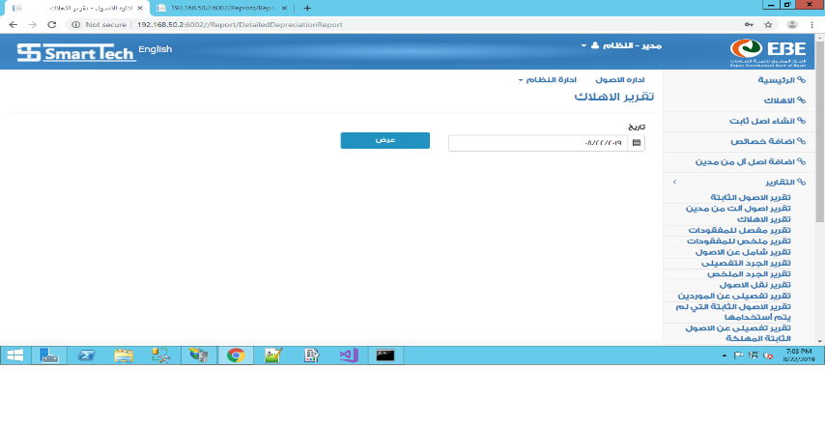 | 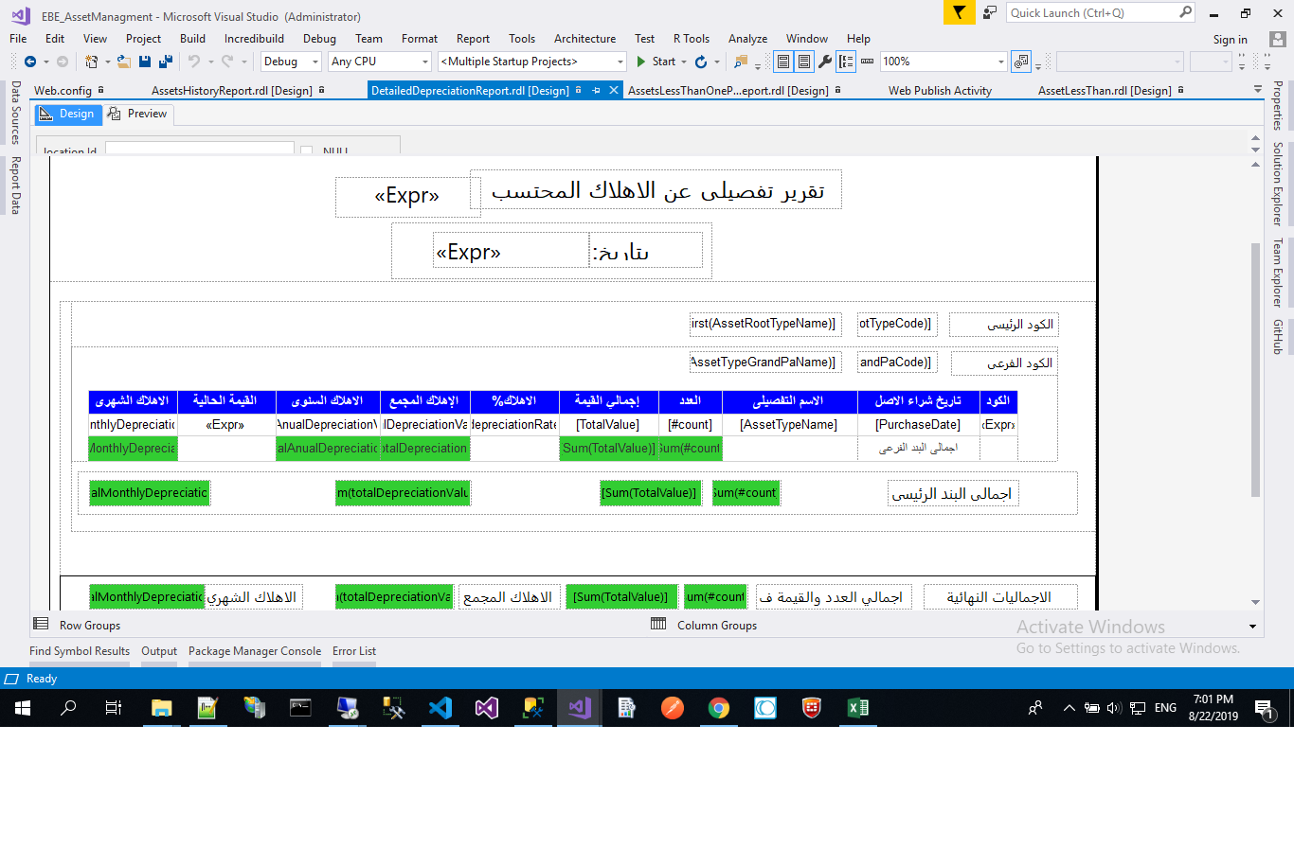
 |  | تقرير اماكن الاصول - الاصول الثابتة | ينتظر التقييم |  | 2019-02-09 |  | 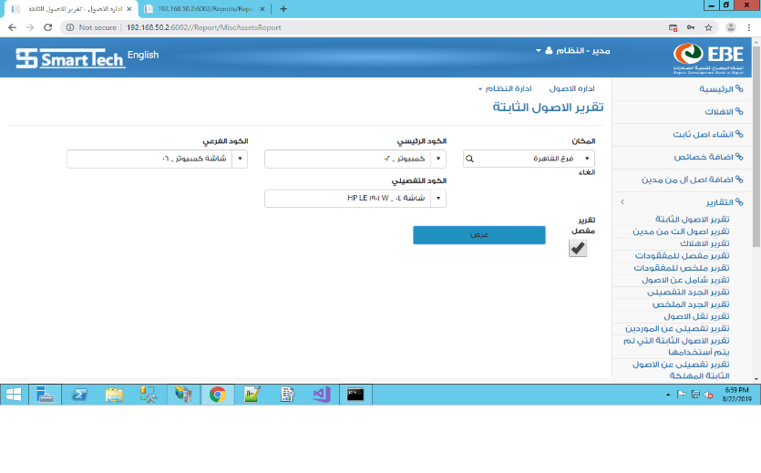 | 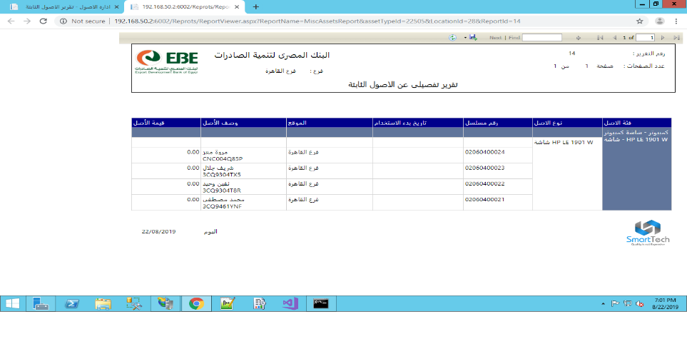
 |  | تقرير التنقلات - الاصول الثابتة | تحت التطوير |  | 2019-03-09 |  | 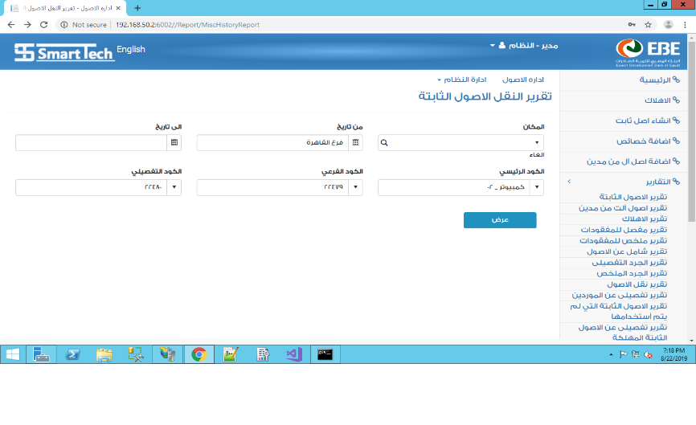 | 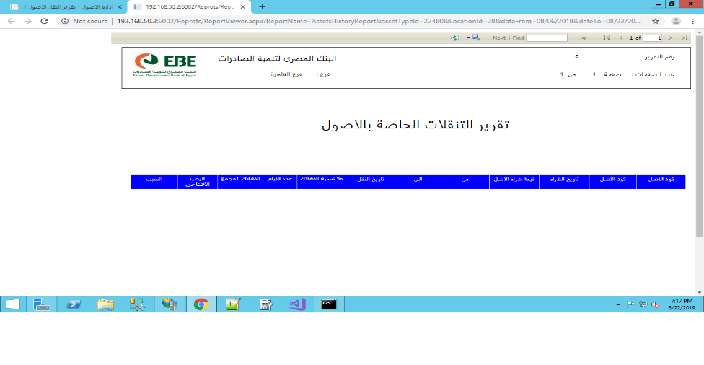
 |  | تقرير الجرد - الاصول الثابتة | ينتظر التقييم |  | 2019-04-09 |  | 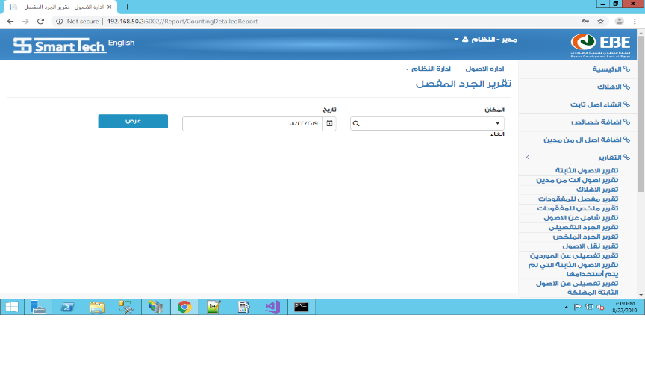 | 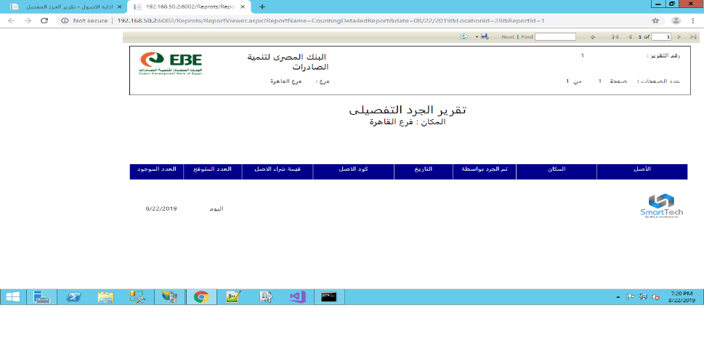
 |  | تقرير المفقودات - الاصول الثابتة | ينتظر التقييم |  | 2019-05-09 |  | 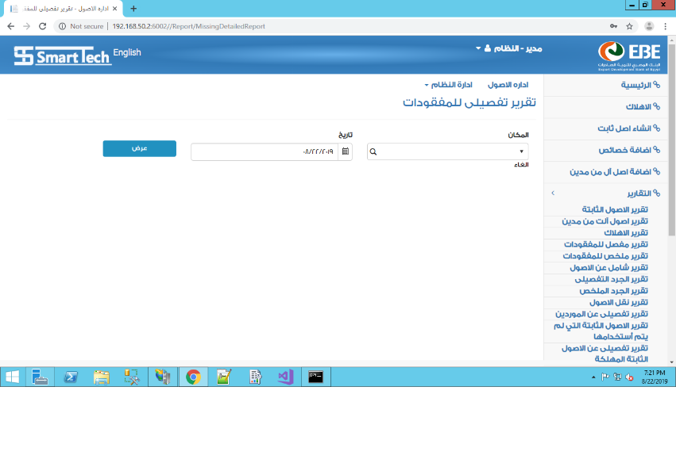 | 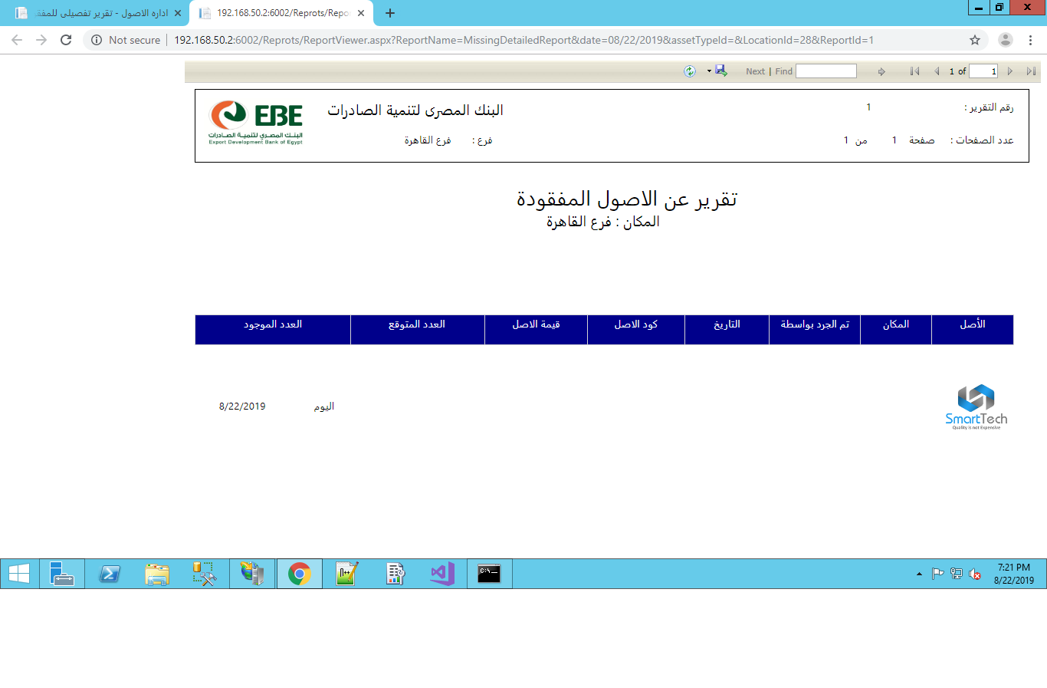
 |  | تقرير التكهين - الاستبعاد - الاصول الثابتة | ينتظر التقييم |  | 2019-05-09 |  | 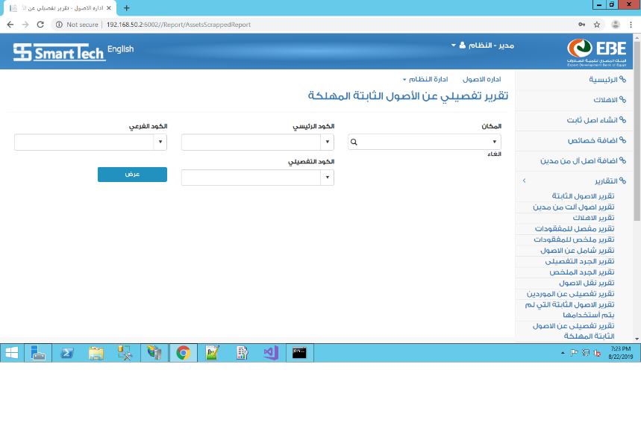 | 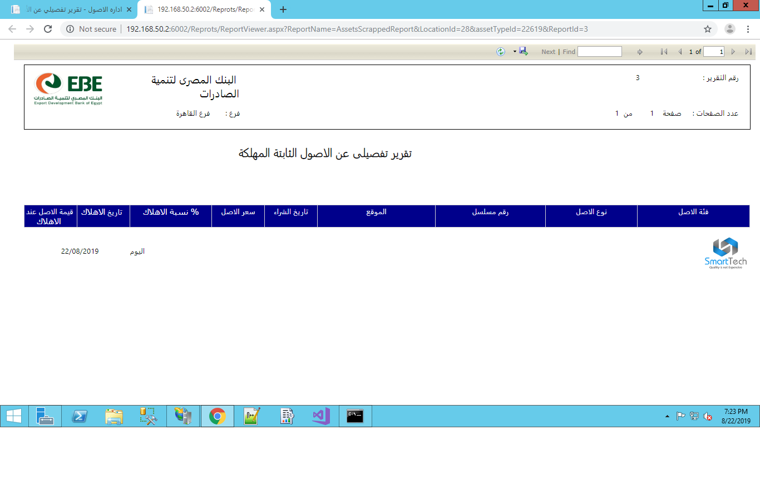
7 | المخازن | حركة المخزون | ينتظر التقييم |  |  | 21-8-2019
 |  | تحويلات مخزنية | ينتظر التقييم |  | 21-8-2019 | 21-8-2019
 |  | ارصدة اول المدة للمخزون | ينتظر التقييم |  |  | 21-8-2019
 | الاصول الثابته | استلام الاصول | ينتظر التقييم |  | 25-8-2019 | 27-8-2019
 | الاصول الثابته | مصروفات الاصول | ينتظر التقييم |  | 26-8-2019 | 28-8-2019
 | الاصول الثابته | الاهلاك | ينتظر التقييم |  | 27-8-2019
8 | الاصول الثابته | الاستبعاد | ينتظر التقييم |  | 27-8-2019
9 | ادارة النظام | ادارة الموردين | ينتظر التقييم
 |  | ادارة البنوك | ينتظر التقييم
 |  | ادارة الخزن | ينتظر التقييم
 |  | ادارة مراكز التكلفة | ينتظر التقييم
 |  | ادارة الفروع | ينتظر التقييم
 |  | ادارة العملات | ينتظر التقييم
 |  | ادارة اسعار العملات | ينتظر التقييم
 |  | ادارة المنتجات | ينتظر التقييم
 |  | ادارة وحدات القياس | ينتظر التقييم
 |  | ادارة المتبرع | ينتظر التقييم |  |  | 18-8-2019
 |  | ادارة المخزن | ينتظر التقييم |  |  | 25-8-2019
 |  | ادارة الاماكن ، اماكن الاصول الثابتة | ينتظر التقييم
 |  | ادارة المندوب | ينتظر التقييم |  |  | 19-8-2019
 | طلبات العميل | تحميل الشجرة المحاسبية | ينتظر التقييم
 | طلبات العميل | سعر العملة | ينتظر التقييم
 | طلبات العميل | جعل بنك الصرف اختيارى فى حركات المدفوعات والمقبوضات | ينتظر التقييم
 | طلبات العميل | ترحيل القيود بصلاحية | ينتظر التقييم
 | طلبات العميل | ربط الحسابات بالعملات | ينتظر التقييم |  |  | 18-8-2019
 | طلبات العميل | عدم قبول اى حركة مربوطة بحساب عملته لا تتوافق مع عملة الحركة | ينتظر التقييم |  |  | 18-8-2019
 | طلبات العميل | اذا كان ترحيل القيود تلقائى فيجب اظهار تنبيه فى اعلى صفحة كل حركة يفيد بان الترحيل تلقائى واذا اراد المستخدم تغييره فعلية الذهاب للاعدادات | ينتظر التقييم |  |  | 18-8-2019
 | طلبات العميل | ترحيل فروق العملات | قادم |  | غير معروف ابعاده
 | طلبات العميل | انشاء موديول للتسويات | قادم |  | يتوقع من العميل طلبه
 | طلبات العميل | الحد الاقصى للصرف للموظف - نموذج صرف فقط | ينتظر التقييم |  |  | 22-8-2019
 |  | تمكين التبرع لاكثر من حالة | ينتظر التقييم |  | 25-8-2019 | 26-8-2019
 | طلبات العميل | استعراض الحركات التى سيتم ترحيلها وامكانية الموافقةعلى الترحيل او الغائه اى حذفه | ينتظر التقييم |  | 18-8-2019 | 26-8-2019
 | طارق فواز | عمل اعداد فى النظام يمكن من قبول او رفض حركة مقبوضات او مدفوعات عملتها لا تماثل الحساب الذى سترحل اليه | ينتظر التقييم
 | طارق فواز | فى حالة السماح بقبول حركة قبض او دفع عملتها لا تماثل عملة النظام فيجب تحويل قيمة تلك الحركة حسب اخر سعر صرف دخل النظام | ينتظر التقييم
 | طارق فواز | اعداة ترتيب عناصر القائمة واظهار روابط لصفحات الاضافة لكل الحركات | ينتظر التقييم
 | طارق فواز | اظهار الرصيد الحالى للحساب فى صفحة استعراض بيانات الحساب فى الشجرة المحاسبية | ينتظر التقييم
 | طارق فواز | Enhance UX in some pages | ينتظر التقييم
 | طارق فواز | ربط المخزن بالموقع او المكان | ينتظر التقييم
 | طارق فواز | تغيير اطوال اكواد حسابات الدليل المحاسبى والغاء شرط التحقق من سلامة اطوال الاكواد عند الادخال | تم تأجيله بعد العمل عليه لمدة اكثر من نصف يوم لحين سؤال العميل بنائا على طلب باشمهندس طارق
 | طارق فواز | ربط الفرع باكثر من حساب من الدليل المحاسبى | تم تأجيله بعد العمل عليه لحين سؤال العميل بنائا على طلب باشمهندس طارق
 | حسام كامل | عمل صفحة للجرد اليدوى داخل النظام | ينتظر التقييم |  | done
 | طلبات العميل وقت التسليم - اول جلسة | رقم تليفون وبريد وعنوان المتبرع اختيارى | ينتظر التقييم |  | done
 | طلبات العميل وقت التسليم - اول جلسة | اضافة تقرير لعرض اجمالى المبالغ التى دخلت على حساب معين وبعملة معينة - يختار مستعرض التقرير العملة التى سيتم التحويل اليها -كشف الحساب ورصيد الحساب | ينتظر التقييم | 16 Hours | done
 | طلبات العميل وقت التسليم - اول جلسة | اضافة طريقة دفع رابعة عن طريق البنك - فى المقبوضات والمدفوعات فقط - لحين عرض حركة البنوك | قادم
 | طلبات العميل وقت التسليم - اول جلسة | اضافة ادارة للدفاتر فى ادارة النظام والسماح للمدير بادخال مدى معين للوصولات وتحميلها تلقائيا فى حركات القبض والدفع | ينتظر التقييم | 24 Hours | done
 | طلبات العميل وقت التسليم - اول جلسة | امكانية تعديل المتبر ع الجديد فى القبض | ينتظر التقييم | 1 Hours | done
 | طلبات العميل وقت التسليم - اول جلسة | اضافة تسوية لمرسال فى شاشة حركة القبض حيث من خلاله يتم قفل حساب الحالة - من نظام الحالات فقط | تحت التطوير
 | طلبات العميل وقت التسليم - اول جلسة | اضافة رقم دفتر ورقم ايصال للمندوب فى حركة القبض وجعلهم مع المندوب اجبارى | ينتظر التقييم | 6 Hours | done
 | طلبات العميل وقت التسليم - اول جلسة | جعل الحد الادنى للتاريخ اول يوم فى الشهر والحد الاقصى للتاريخ هو تاريخ اليوم وذلك فى كل شاشات النظام | ينتظر التقييم |  | done
 | طلبات العميل وقت التسليم - اول جلسة | عمل اقفال للشهر | ينتظر التقييم | 8 Hours | done
 | طلبات العميل وقت التسليم - اول جلسة | اضافة صلاحية لمستخدم الاستقبال لادخال بيانات المتبرعين | ينتظر التقييم | 1 Hours | done
 | طلبات العميل وقت التسليم - اول جلسة | عمل شاشة لموظف الاستقبال لاجل استيراد ملف اكسيل بشكل معين فيه بيانات المتبرعين الموجوده | ينتظر التقييم | 16 Hours | done
 | طلبات العميل وقت التسليم - اول جلسة | اضافة حقل لارقام الايصالات فى حركة الدفع فقط بحيث يكون اول حقل فى شاشة حركات الدفع بحيث يقوم النظام بتشكيله واصداره تلقائيا فى كل حركة دفع جديدة ويتم اعادة توضيعه فى اول كل سنة | ينتظر التقييم | 4 Hours | done
 | طلبات العميل وقت التسليم - اول جلسة | تعديل ربط البنك بالحساب ليكون للبنك الواحد اكثر من حساب | ينتظر التقييم | 8 Hours | done
 | طلبات العميل وقت التسليم - اول جلسة | فى ادارة البنوك اضافة شاشة منفرده يختار منها البنك ويخصص منها الدفتر الخاص به | ينتظر التقييم | 8 Hours | still issue
 | طلبات العميل وقت التسليم - اول جلسة | للبنك اكثر من حساب وللحساب اكثر من دفتر | ينتظر التقييم | 12 Hours | done
 | طلبات العميل وقت التسليم - اول جلسة | اعادة تسمية الدفع لصرف | ينتظر التقييم |  | done
 | طلبات العميل وقت التسليم - اول جلسة | اضافة نسبة الخصم ومبلغ الخصم ومبلغ الفاتورة فى حركة الدفع وهذا تحت مسى اشعار الخصم وذلك فى حالة اختيار مورد فقط وكذلك زيادة رقم ايصال الاشعار | ينتظر التقييم | 2 Hours | done
 | طلبات العميل وقت التسليم - اول جلسة | اضافة الاسم والعنوان ورقم التليفون ورقم السجل التجارى ورقم البطاقة الضريبة ومعفى من الضريبة ام لا وشهادة التسجيل فى ضريبة القيمة المضافة اسم المستفيد فى الشيكات وذلك عند اضافى مورد | ينتظر التقييم | 2 Hours | done
 | طلبات العميل وقت التسليم - اول جلسة | اضافة شاشة لرد التبرعات وعمل اعداد للحساب الخاص برد التبرعات | تم من القيود اليومية | 16 Hours
 | طلبات العميل وقت التسليم - اول جلسة | اضافة نوع مصروف فى شاشة حركة الدفع وجعله اجبارى | ينتظر التقييم | 00:30 Hours | done
 | طلبات العميل وقت التسليم - اول جلسة | اضافة شاشة لاضافة انواع المصاريف | ينتظر التقييم | 8 Hours | done
 | طلبات العميل وقت التسليم - اول جلسة | عمل اعداد لجعل المخزن اختيارى او اجبارى فى فاتورة الشراء وكذلك المرتد | ينتظر التقييم | 6 Hours | done
 | طلبات العميل وقت التسليم - اول جلسة | جعل رقم الفاتورة المورد اختيارى فى فاتورة الشراء | ينتظر التقييم | 00:15 Hours | done
 | طلبات العميل وقت التسليم - اول جلسة | فى فاتورة الشراء ومرتد المشتريات جعل طرق الدفع اما كاش او شيك | ينتظر التقييم | 4 Hours | done
 | طلبات العميل وقت التسليم - اول جلسة | عمل اعداد للتحكم فى اظهار الحالات التى استوفت المبلغ المطلوب ام مازالت | ينتظر التقييم | 6 Hours | done
 | طلبات العميل وقت التسليم - اول جلسة | اضافة الحالات فى شاشة المصروفات او الدفع | ينتظر التقييم | 5 Hours | done
 | طلبات العميل وقت التسليم - اول جلسة | اضافة شاشة للعهد والسلفيات | تم من القيود اليومية | 16 Hours |  |  | سيتم اعادة سؤالهم مره اخرى
 | طلبات العميل وقت التسليم - اول جلسة | تعميم الموافقة وتعديل حسابات الترحيل فى كل الحركات وليس فى فاتورة المشتريات فقط | ينتظر التقييم | 1 Hours | done
 | طلبات العميل وقت التسليم - اول جلسة | اضافة تاريخ الاستحقاق فى الدفع وتاريخ الايصال فى القبض | ينتظر التقييم | 00:30 Hours | done
 | طلبات العميل وقت التسليم - اول جلسة | طباعة تقرير لتاريخ التبرعات للمتبرع الواحد | ينتظر التقييم | 16 Hours | done
 | طلبات العميل وقت التسليم - اول جلسة | طباعة تقرير لارصدة التبرع للحالات | ينتظر التقييم | 16 Hours | done
 | طلبات العميل وقت التسليم - باقى الجلسات | تعديل اكواد الدليل المحاسبى | ينتظر التقييم | 8 Hours
 | طلبات العميل وقت التسليم - باقى الجلسات | عكس ترتيب المدين والدائن فى كل شاشات النظام بلا استثناء | ينتظر التقييم | 4 Hours | done
 | طلبات العميل وقت التسليم - باقى الجلسات | تضمين اسعار صرف العملات داخل شاشة العملات | ينتظر التقييم | 8 Hours | done
 | طلبات العميل وقت التسليم - باقى الجلسات | ارسال تنبيه للمستخدم فى اخر كل سنة - 31-12 - من كل عام لتنبيهه بضرورة ادخال سعر صرف جديد لكل عملة موجودة داخل النظام | ننتظر موافقة العميل | 4 Hours
 | طلبات العميل وقت التسليم - باقى الجلسات | انشاء هرمية للاماكن والاصناف كما هى الحال مع حسابات الشجرة المحاسبية | ينتظر التقييم | 24 Hours | done
 | طلبات العميل وقت التسليم - باقى الجلسات | اضافة قائمة منسدلة اجبارية دخل شاشة ادخال مراكز التكلفة لتعريف نوع مركز التكلفة وفيها الاختيارات التالية : حالة او موظف او ادارة او اخرى | ينتظر التقييم | 1 Hours | done
 | طلبات العميل وقت التسليم - باقى الجلسات | انشاء خاصية جديدة اسمها انواع مراكز التكلفة داخل ادارة النظام | ينتظر التقييم | 8 Hours | done
 | طلبات العميل وقت التسليم - باقى الجلسات | نظرا لكثرة عدد عناصر القائمة الجانبية يرجى اضافة عنصر فى اعلى قائمة النظام الجانبية للبحث فى محتويات القائمة للتسهيل | ينتظر التقييم | 4 Hours | done
 | طلبات العميل وقت التسليم - باقى الجلسات | اضافة الفرع فى الشجرة المحاسبية وجعله اجبارى فى حالة اختيار حساب فرعى | ينتظر التقييم | 2 Hours | done
 | طلبات العميل وقت التسليم - باقى الجلسات | ازالة الخزنة من حركة الدفع وحركة القبض واستبدالهم بالحاسابات المالية المرتبطة بالخزنة حسب عملة الحركة المختارة | ينتظر التقييم | 4 Hours | still issue
 | طلبات العميل وقت التسليم - باقى الجلسات | جعل البريد والتليفون والعنوان اختيارى فى شاشة اضافة مندوب جديد | ينتظر التقييم | 00:15 Hours | done
 | طلبات العميل وقت التسليم - باقى الجلسات | اضافة تاريخ بداية احتساب الاهلاك فى شاشة استلام الاصل | ينتظر التقييم | 1 Hours | done
 | طلبات العميل وقت التسليم - باقى الجلسات | جعل المورد اختيارى فى شاشة استلام اصل | ينتظر التقييم | 00:10 Hours | done
 | طلبات العميل وقت التسليم - باقى الجلسات | فى شاشاة استلام اصل يتم اضافة حقول: سيريال و موديل ولون ومقاس وحالة الاصل وكذلك اضافة قائمة لمراكز التكلفة | ينتظر التقييم | 3 Hours | done
 | طلبات العميل وقت التسليم - باقى الجلسات | جعل الخصائص فى شاشة استلام اصل اختيارية | ينتظر التقييم | 00:10 Hours | done
 | طلبات العميل وقت التسليم - باقى الجلسات | حذف شاشة اضافة مصروف على اصل | ينتظر التقييم | 00:30 Hours | done
 | طلبات العميل وقت التسليم - باقى الجلسات | فى شاشة استلام اصل يرجى اضافة خاصية اسمها رفع كفاءة اصل وعند اختياراها يظهر نافذة يدخل المستحدم فيها مبلغ رفع الكفاءة وتاريخ بداية تفعيل رفع الكفاءة وعند الخفظ يتم زيادة مبلغ الاهلاك | ينتظر التقييم | 3 Hours | done
 | طلبات العميل وقت التسليم - باقى الجلسات | انشاء شاشة للتنقلات فى الاصول الثابة | ينتظر التقييم | 8 Hours | still issue
 | طلبات العميل وقت التسليم - باقى الجلسات | فى شاشة حركة البنوك يتم اضافة اختيار خامس لنوع اليومية اسمه اوراق دفع وعند اختياره يظهر كل الشيكات المفتوحة على البنك الذى تم اخياره من اعلى الصفحة ويتم اظهار الشيكات المسحوبة وبجوار كل واحد اختيار هل تم اقفاله او لا | ينتظر التقييم | 12 Hours | done
 | طلبات العميل وقت التسليم - باقى الجلسات | فى شاشة حركة البنوك يتم اضافة اختيار سادس لنوع اليومية اسمه اوراق قبض | ينتظر التقييم | 1 Hours | done
 | طلبات العميل وقت التسليم - باقى الجلسات | فى شاشة حركة البنوك يتم اضافة اختيار سابع لانواع اليومية فى حركة البنك اسمه تبرعات مباشرة وعند اختياره يتم اظهار قائمة بالبنوك وعند اختيار بنك نظهر قائمة بالحسابات المرتبطة بها لاختيار حساب منها | ينتظر التقييم | 4 Hours | done
 | طلبات العميل وقت التسليم - باقى الجلسات | فى شاشة القبض اعادة تسمية بنك الصرف لبنك الايداع | ينتظر التقييم | 00:10 Hours | done
 | طلبات العميل وقت التسليم - باقى الجلسات | عند اصدار قيد حركة قبض او حركة دفع يتم ربط الحركة ببنك الايداع وليس بنك الاصدار | ينتظر التقييم | 2 Hours | still issue
 | طلبات العميل وقت التسليم - باقى الجلسات | فى حركة القبض وحركة الدفع عند اختيار طريقة الدفع شيك يتم اظهار قائمة بالحسابات المرتبطة بالبنك فى حالة اختيار بنك الايداع | ينتظر التقييم | 1 Hours | done
 | طلبات العميل وقت التسليم - باقى الجلسات | فى كل شاشات الحركات المالية يتم اظهار قائمة بشكل القيد عند الحفظ للتأكيد على شكل القيد وعند الموافقة عليها يتم حفظ الحركة وذلك فى كل الحركات | ينتظر التقييم | 20 Hours | done
 | طلبات العميل وقت التسليم - باقى الجلسات | اضافة صلاحية جديدة لرؤية القيود قيد الترحيل دون الموافقة عليها او رفضها | ينتظر التقييم | 3 Hours | done
 | طلبات العميل وقت التسليم - باقى الجلسات | اعادة تسمية الايداع الى ايداع بنكى فى شاشة حركة البنوك | ينتظر التقييم | 00:10 Hours | done
 | طلبات العميل وقت التسليم - باقى الجلسات | ازالة الاختيار سحب من انواع اليومية فى شاشة الحركة البنكية | ينتظر التقييم | 2 Hours | done
 | طلبات العميل وقت التسليم - باقى الجلسات | اضافة تقرير باغراض التبرعات صدقة او زكاة وهكذا حيث يتم فرزه حسب اختيار الغرض او مجموعة اغراض | ننتظر موافقة العميل | 12 Hours
 | طلبات العميل وقت التسليم - باقى الجلسات | فى شاشة الرصيد الافتتاحى وحركة المخزن يتم جعل السعر اختيارى وعمل امكانية لتعديله مستقبلا | ينتظر التقييم | 8 Hours | done
 | طلبات العميل وقت التسليم - باقى الجلسات | اضافة صلاحية اسمها امين مخازن وصلاحياته ادخال الاصناف من غير رؤية السعر ابدا | ينتظر التقييم | 4 Hours | done
 | طلبات العميل وقت التسليم - باقى الجلسات | فى شاشة الرصيد الافتتاحى وشاشة حركة المخزون يتم اضافة قائمة الموردين وحقل لرقم الفاتورة كذلك | ينتظر التقييم | 1 Hours | done
 | طلبات العميل وقت التسليم - باقى الجلسات | فى شاشة فاتورة المشتريات عند اختيار مورد يتم جلب كل الفواتير المرتبطة به وعند اختيار رقم الفاتورة يتم اظهار اصنافها تلقائيا | ينتظر التقييم | 3 Hours | done
 | طلبات العميل وقت التسليم - باقى الجلسات | اضافة قائمة فيها الاختيارات مساهمات لحالات او اصول ثابتة او مساهمات لجهات خارجية فى شاشة حركة المخزون وهى تظهر عند اختيار صادر مخازن | ينتظر التقييم | 2 Hours | done
 | طلبات العميل وقت التسليم - باقى الجلسات | عند اختيار صادر مخازن يتم اصدار قيد يومية من حساب الاصول الثابتة الى حساب المخازن | ينتظر التقييم | 1 Hours | done
 | طلبات العميل وقت التسليم - باقى الجلسات | عمل اعداد فيه حسابات الاصول الثابتة الخاصة بالترحيل | ينتظر التقييم | 6 Hours | done
 | طلبات العميل وقت التسليم - باقى الجلسات | عند عمل قيد صادر المخازن يتم اظهار شاشة استعراض شكل القيد وفيها قائمة يختار منها حساب من حسابات الاصول الثابتة ويكون مدين وحساب المخزن دائن | ينتظر التقييم | Repeated | done
 | طلبات العميل وقت التسليم - باقى الجلسات | السماح بتعديل اسم الحساب والوصف الخاص بالحساب فى الشجرة المحاسبية | ينتظر التقييم | 4 Hours | done
 | طلبات العميل وقت التسليم - باقى الجلسات | فى الشجرة المحاسبية يجب ادخال طبيعة الحساب اذا كان دائن او مدين وذلك عند انشاء حساب جديد وعدم التعديل فيها نهائيا | ينتظر التقييم | 2 Hours | done
 | طلبات العميل وقت التسليم - باقى الجلسات | قى شاشة حركة المدفوعات جعل نسبة الخصم قائمة منسدلة فيها 3 اختيارات وهى 1% و 3% و 5% | ينتظر التقييم | 4 Hours | done
 | طلبات العميل وقت التسليم - باقى الجلسات | فى شاشة الدفع يتم تعديل اطراف القيد المحاسبى فى حالة اختيار مورد ليكون من حساب مورد الى حساب الخزنة او البنك فى حالة اختيار شيك او بطاقة ائتمان وكذلك الى حساب مبلغ الخصم، ليكون من حساب المورد الى حساب طريقة الصرف وكذلك الى حساب مبلغ الخصم | ينتظر التقييم | 2 Hours | ????????
 | طلبات العميل وقت التسليم - باقى الجلسات | اضافة تقرير المركز المالى او ما يسمى بالاصول والخصوم وننتظر ارسالكم لشكل التقرير المطلوب | ننتظر موافقة العميل | ?
 | طلبات العميل وقت التسليم - باقى الجلسات | اضافة تقرير المقبوضات وننتظر ارسالكم لشكل التقرير المطلوب | ننتظر موافقة العميل | ?
 | طلبات العميل وقت التسليم - باقى الجلسات | اضافة تقرير المدفوعات وننتظر ارسالكم لشكل التقرير المطلوب | ننتظر موافقة العميل | ?
 | طلبات العميل وقت التسليم - باقى الجلسات | اضافة تقرير الايرادات وننتظر ارسالكم لشكل التقرير المطلوب | ننتظر موافقة العميل | ?
 | طلبات العميل وقت التسليم - باقى الجلسات | اضافة تقرير المصروفات وننتظر ارسالكم لشكل التقرير المطلوب | ننتظر موافقة العميل | ?
 | طلبات العميل وقت التسليم - باقى الجلسات | ننتظر منكم اسماء واشكال تقارير التبرعات الجديدة الواجب اضافتها ولكن بعد البدء فى استخدام النظام اول ديسمبر كما اتفقنا اليوم | ننتظر موافقة العميل | ?
 | طلبات العميل | التحكم فى حسابات الترحيل فى فاتورة المشتريات فقط | ينتظر التقييم |  | 19-8-2019 | 21-8-2019
 |  | Install JWT and create permission system | ينتظر التقييم |  |  | 22-8-2019
 | ادارة المستخدمين | Create permission system in front end | ينتظر التقييم |  |  | 28-8-2019
 |  | ادارة الصلاحيات | ينتظر التقييم |  |  | 24-8-2019
 |  | ادارة الادوار | ينتظر التقييم |  |  | 26-8-2019
 |  | ادارة القوائم وقوائم المستخدم | ينتظر التقييم |  |  | 27-8-2019
 |  | اضافة كل صلاحيات النظام | ينتظر التقييم |  |  | 27-8-2019
 |  | اضافة كل ادوار النظام | ينتظر التقييم |  |  | 28-8-2019
 |  | اضافة كل مستخدمين النظام | ينتظر التقييم |  |  | 29-8-2019
 |  | 0 | ينتظر التقييم |  |  | 29-8-2019
 |  | تخصيص الصلاحيات للادوار وللمستخدمين | ينتظر التقييم |  |  | 29-8-2019
 |  | تخصيص القوائم للمستخدمين | ينتظر التقييم |  |  | 29-8-2019
 |  | اظهار القوائم فى صورة مجلدات وتحديد القوائم الفرعية لكل مجلد | ينتظر التقييم |  |  | 29-8-2019
 |  | ادراة المجموعات وصلاحياتها وادوارها ومستخدميها | ينتظر التقييم |  | 28-8-2019
 |  | ادراة المستخدمين وصلاحياتهم وادوارهم ومجموعاتهم وقوائمهم وبياناتهم الشخصية | ينتظر التقييم |  | 29-8-2019
 |  | التكامل مع ادارة المستخدمين ادارة المستخدمين والصلاحيات | ينتظر التقييم |  | 28-8-2019 | 28-8-2019
10 | المبيعات | فاتورة المبيعات | قادم
 |  | مرتد المبيعات | قادم

